性能测试
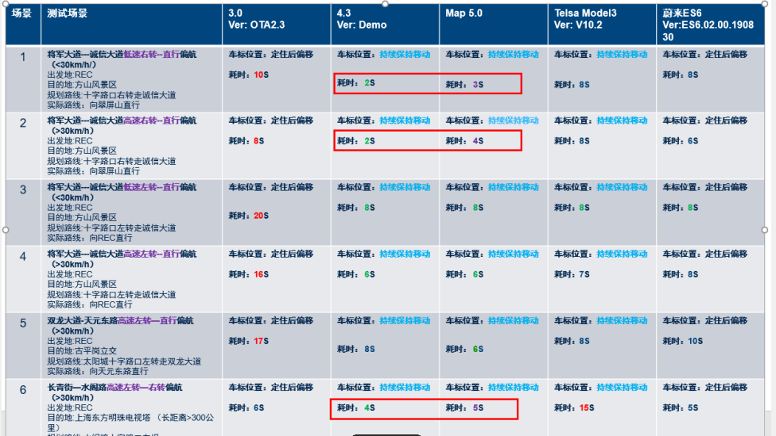
权重 | 项目 | 测试说明 | 要求 | 单位 | r07平均响应时间 | R07版本得分
20% | 地图启动 | 1. 先打开地图勾选一次“下次不再提醒”，重新关机，再次开机 2. 在开机出现launcher后，立即（1s内）点击地图入口（录视频记录） 3. 从视频逐帧获取点击地图入口到启动页消失出现第一帧底图 | Launcher显示1s内启动地图（底图出现） | 秒 | 4.37 | 10
 | 地图启动 | 1. 先打开地图勾选一次“下次不再提醒”，重新关机，再次开机 2. 在开机出现launcher后，不要进入地图，过5分钟后，再次点击地图入口（录视频记录） 3. 从视频逐帧获取点击地图入口到启动页消失出现第一帧底图 | 稳定状态下首次进入地图界面时间 | 秒 | 1.69 | 10
8% | 界面内纯本地操作的响应速度（以导航设置菜单操作响应菜单作为测试验收项） | 1. 在开机进入launcher至少1min后，进入地图，再打开导航设置 2. 记录操作视频，逐帧分析从点击到进入设置的时间 | 打开导航设置 | 毫秒 | 320 | 3.36
 |  | 1. 在开机进入launcher至少1min后，进入地图，进入设置，打开车标到终点连线开关 2. 记录操作视频，逐帧分析从点击到开关打开完成的时间 | 设置内操作页面-打开车标到终点连线开关 | 毫秒 | 470 | 2.56
4% | 内存 | 1.打开开发者选项，GPU呈现模式分析选择在屏幕上显示为线型图或在adb shell dumpsys gxfinfo中 2.执行命令1，adb shell dumpsys gfxinfo com.baidu.naviauto reset 3.打开地图，进行对应场景操作 4.执行命令2，adb shell dumpsys gfxinfo com.baidu.naviauto xx/xx.txt 5. 分析对应数据，每行数据相加的值就是fps值，求对应场景的平均值 | 首页开路况静置 20min | MB | 485.95M | 0.4
 |  |  | 后台首页静置 20min | MB | 455.8M | 0.4
 |  |  | 导航开路况 20min | MB | 578.97M | 0.4
 |  |  | 巡航开路况 20min | MB | 575.32M | 0.4
3% | 帧率 | 1.打开开发者选项，GPU呈现模式分析选择在屏幕上显示为线型图 执行命令1，adb shell dumpsys gfxinfo com.baidu.naviauto reset 执行命令2，adb shell dumpsys gfxinfo com.baidu.naviauto 1. 进入Launcher后，打开地图进入地图首页2. 每隔2-5s统计一次FPS | 首页手动点击比例尺放大缩小地图（平均刷图帧数） | fps | 3.44 | 0.4
 |  |  | 首页地图切换视图（平均刷图帧数） | fps | 1.96 | 0.4
 |  |  | 跑轨迹，导航中，自动比例尺缩放（平均刷图帧数） | fps | 2.83 | 0.4
3% | 比例尺 | 1.进入地图，在首页地图，点击比例尺放大按钮 2.记录操作视频，逐帧分析从点击到底图放大完成的时间 | 比例尺放大200m-100m | 毫秒 | 450 | 0.91666666667
 |  | 1.进入地图，在首页地图，点击比例尺放大按钮 2.记录操作视频，逐帧分析从点击到底图缩小完成的时间 | 比例尺缩小50m-100m | 毫秒 | 1320 | 0.4
 |  | 1.进入地图，在首页地图，点击比例尺放大按钮 2.记录操作视频，逐帧分析从点击到底图放大完成的时间 | 比例尺放大2公里-1km | 毫秒 | 1410 | 0.4
2% | 视图模式切换 | 1.进入地图，在首页地图，点击视图切换大按钮 2.记录操作视频，逐帧分析从点击到视图切换完成的时间 | 首页比例尺20m从2D模式切换到3D模式，点击视图切换按钮 | 毫秒 | 555 | 0.88166666667
 |  | 1.进入地图，在导航中，点击路线全览按钮 2.记录操作视频，逐帧分析从点击到视图切换完成的时间 | 导航中比例尺10m从2D模式切换到3D模式，点击路线全览按钮 | 毫秒 | 670 | 0.84333333333
10% | 搜索 | 1.进入地图，在周边搜，点击加油站 2.记录操作视频，逐帧分析从点击到底图加载完成的时间 | 周边搜索加油站 | 毫秒 | 1530 | 2.235
 |  | 1.进入地图，进行精确搜市内POI 2.记录操作视频，逐帧分析从点击检索按钮到底图加载完成的时间 | 市内POI | 毫秒 | 2980 | 1.51
 |  | 1.进入地图，进行精确搜跨市POI 2.记录操作视频，逐帧分析从点击检索按钮到底图加载完成的时间 | 跨市POI | 毫秒 | 1910 | 2.045
 |  | 1.进入地图，进行精确搜跨省POI 2.记录操作视频，逐帧分析从点击检索按钮到底图加载完成的时间 | 跨省POI | 毫秒 | 1680 | 2.5
20% | 路径规划 | 1.确保网络状态良好，进入地图，选择POI，点击去这里按钮触发算路 2.记录操作视频，逐帧分析从点击去这里按钮到蚯蚓线显示出来的时间 | 路径规划 算路距离30km（无途径点） | 秒 | 2.07 | 1.6236363636
 |  | 1.确保网络状态良好，进入地图，选择POI，点击去这里按钮触发算路 2.记录操作视频，逐帧分析从点击去这里按钮到蚯蚓线显示出来的时间 | 路径规划 算路距离90km（无途径点） | 秒 | 1.94 | 1.6472727273
 |  | 1.确保网络状态良好，进入地图，选择POI，点击去这里按钮触发算路 2.记录操作视频，逐帧分析从点击去这里按钮到蚯蚓线显示出来的时间 | 路径规划 算路距离300km（无途径点） | 秒 | 2.33 | 1.8181818182
 |  | 1.确保网络状态良好，进入地图，选择POI，点击去这里按钮触发算路 2.记录操作视频，逐帧分析从点击去这里按钮到蚯蚓线显示出来的时间 | 路径规划 算路距离500km（无途径点） | 秒 | 3.33 | 1.7581818182
 |  | 1.确保网络状态良好，进入地图，选择POI，点击去这里按钮触发算路 2.记录操作视频，逐帧分析从点击去这里按钮到蚯蚓线显示出来的时间 | 路径规划 算路距离1500km（无途径点） | 秒 | 3.03 | 1.8181818182
 |  | 1.下载定位城市的离线数据，进入地图，选择POI，点击去这里按钮触发算路 2.记录操作视频，逐帧分析从点击去这里按钮到蚯蚓线显示出来的时间 | 路径规划 算路距离30km(离线）（无途径点） | 秒 | 1.36 | 1.8181818182
 |  | 1.确保网络状态良好，进入地图，使用语音指令"导航到xx途经xx"，点击确定按钮 2.记录操作视频，逐帧分析从点击确定(语音进行确认)到蚯蚓线显示出来的时间 | 加1个途经点，路径距离 30km | 秒 | 1.6 | 1.8181818182
 |  | 1.确保网络状态良好，进入地图，使用语音指令"导航到xx途经xx"，点击确定按钮 2.记录操作视频，逐帧分析从点击确定(语音进行确认)到蚯蚓线显示出来的时间 | 加1个途经点，路径距离 90km | 秒 | 1.11 | 1.8181818182
 |  | 1.确保网络状态良好，进入地图，使用语音指令"导航到xx途经xx"，点击确定按钮 2.记录操作视频，逐帧分析从点击确定(语音进行确认)到蚯蚓线显示出来的时间 | 加1个途经点 ，路径距离300km | 秒 | 1.44 | 1.8181818182
 |  | 1.确保网络状态良好，进入地图，使用语音指令"导航到xx途经xx"，点击确定按钮 2.记录操作视频，逐帧分析从点击确定(语音进行确认)到蚯蚓线显示出来的时间 | 加1个途经点 ，路径距离500km | 秒 | 2.24 | 1.8181818182
 |  | 1.确保网络状态良好，进入地图，使用语音指令"导航到xx途经xx"，点击确定按钮 2.记录操作视频，逐帧分析从点击确定(语音进行确认)到蚯蚓线显示出来的时间 | 加1个途经点，路径距离 1500km | 秒 | 2.17 | 1.8181818182
20% | 偏航(除正转弯或掉头时，时速>30km，三次平均值） | 计时开始：实车偏离既定导航路线，车辆刚与左转道平行 计时结束：成功识别偏航，开始进行偏航，出现重算路弹框，即计时结束 | 诱导直行，实际左转 | 秒 | 0.76 | 4
 |  | 计时开始：实车偏离既定导航路线，车辆刚与右转道平行 计时结束：成功识别偏航，开始进行偏航，出现重算路弹框，即计时结束 | 诱导直行，实际右转 | 秒 | 0.51 | 4
 |  | 计时开始：实车偏离既定导航路线，车辆完成掉头与掉头道平行 计时结束：成功识别偏航，开始进行偏航，出现重算路弹框，即计时结束 | 诱导直行，实际掉头 | 秒 | 0.75 | 4
 |  | 计时开始：实车偏离既定导航路线，车辆刚与右转道平行 计时结束：成功识别偏航，开始进行偏航，出现重算路弹框，即计时结束 | 诱导左转，实际右转 | 秒 | 0.41 | 4
 |  | 计时开始：车辆直行驶过路口后，接触直行道斑马线 计时结束：成功识别偏航，开始进行偏航，出现重算路弹框，即计时结束 | 诱导左转，实际直行 | 秒 | 2.17
 |  | 计时开始：实车偏离既定导航路线，车辆完成掉头与掉头道平行 计时结束：成功识别偏航，开始进行偏航，出现重算路弹框，即计时结束 | 诱导左转，实际掉头 | 秒 | 0.97
 |  | 计时开始：实车偏离既定导航路线，车辆刚与左转道平行 计时结束：成功识别偏航，开始进行偏航，出现重算路弹框，即计时结束 | 诱导掉头，实际左转 | 秒 | 2.37
 |  | 计时开始：实车偏离既定导航路线，车辆刚与右转道平行 计时结束：成功识别偏航，开始进行偏航，出现重算路弹框，即计时结束 | 诱导掉头，实际右转 | 秒 | 0.46
 |  | 计时开始：车辆直行驶过路口后，接触直行道斑马线 计时结束：成功识别偏航，开始进行偏航，出现重算路弹框，即计时结束 | 诱导掉头，实际直行 | 秒 | 1.9
 |  | 计时开始：实车偏离既定导航路线，车辆刚与左转道平行 计时结束：成功识别偏航，开始进行偏航，出现重算路弹框，即计时结束 | 诱导右转，实际左转 | 秒 | 1.08
 |  | 计时开始：车辆直行驶过路口后，接触直行道斑马线 计时结束：成功识别偏航，开始进行偏航，出现重算路弹框，即计时结束 | 诱导右转，实际直行 | 秒 | 2.17
 |  | 计时开始：实车偏离既定导航路线，车辆完成掉头与掉头道平行 计时结束：成功识别偏航，开始进行偏航，出现重算路弹框，即计时结束 | 诱导右转，实际掉头 | 秒 | 0.57 | 4
10% | 定位 |  | 百公里误偏航次数/车标异常次数（GNSS 上报频率1HZ,GNSS信号时延＜2s,超过的数据范围小于1%) | 次 | 0 | 10
总得分 |  |  |  |  |  | 90.026212121
不计入性能评分 |  |  | 车辆在地图上显示或语音提示的位置与车辆实际位置应一致,且错误概率应 | 百分比
 |  |  | 距离累计误差 | 百分比

